Tuto
UTILISER UNE FORMULE POUR METTRE EN FORME
- Créer en L5 une liste déroulante avec les valeurs M et F
- Mettre en forme la plage C6:H20 pour que les lignes du tableau :
Passe en remplissage gris clair, police en gras et Bleu foncé
Quand la valeur de la liste déroulante est rencontrée
Chemin à suivre pour créer la règle :
ACCUEIL/MFC/NOUVELLE RÈGLE/UTILISER UNE FORMULE...

Nom | Prénom | Sexe | DDN | Âge | Service | Sexe:
BOYER | Simon | M | 1975-02-17 | 47.00 | Bureau étude
BROUELLE | Patrick | M | 1981-11-02 | 41.00 | Atelier
CLAIN | Christophe | M | 1995-11-24 | 26.00 | Atelier
DAVANT | Sophie | F | 1994-07-12 | 28.00 | Client
DEPREZ | Sim | M | 1995-08-01 | 27.00 | Client
DOBERT | Jean-Louis | M | 1987-12-02 | 34.00 | Logistique
GEOFFROY | Sandra | F | 2000-06-01 | 22.00 | RH
HOARAU | Camille | F | 1999-05-18 | 23.00 | Client
KAPUERA | Matt | M | 1997-10-16 | 25.00 | Atelier
PATOUL | Karine | F | 1980-01-30 | 42.00 | RH
PAUTE | Paul | M | 1988-04-08 | 34.00 | Atelier
POPLUT | Jean | M | 1973-05-04 | 49.00 | Logistique
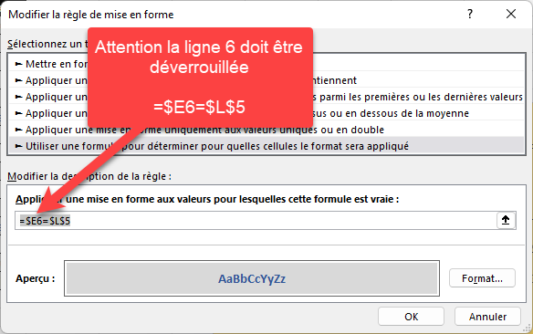
SEMILLEUD | Sylvie | F | 1984-09-03 | 38.00 | Comptabilité
TOLODERT | Josumé | M | 2000-10-08 | 22.00 | Bureau étude
YELTSINE | Maurice | M | 1995-03-15 | 27.00 | Comptabilité

Exo
Marque | Modèle | Année | Kimométrage
Audi | A3 | 2014 | 149281 Km | Marque | Renault
Mercedez | Classe A | 2005 | 141792 Km |  | Wolkswagen
Renault | Twingo | 2013 | 138960 Km |  | Mercedez
Audi | A4 | 2012 | 138076 Km |  | Audi
Renault | Clio | 1997 | 134623 Km |  | Tesla
Wolkswagen | Golf | 2003 | 121636 Km
MISE EN FORME CONDITIONNELLE : UTILISER UNE FORMULE
-1- Créer en J3 une liste déroulante avec les valeurs de marque exprimées en N3:N7
-2- Mettre en forme la plage C3:F18 pour que les lignes du tableau :
Passe en remplissage jaune clair, police en gras et Rouge
Quand la valeur de la liste déroulante est rencontrée
Chemin à suivre pour créer la règle :
ACCUEIL/MFC/NOUVELLE RÈGLE/UTILISER UNE FORMULE...
Renault | Captur | 2014 | 118493 Km
Renault | Clio | 2014 | 109778 Km
Wolkswagen | Golf | 2017 | 109552 Km
Tesla | 3 | 2015 | 105000 Km
Mercedez | Classe B | 2009 | 99030 Km
Wolkswagen | Polo | 2015 | 85094 Km
Tesla | S | 2017 | 80000 Km
Renault | Arkana | 2020 | 51239 Km
Tesla | Y | 2022 | 25000 Km
Tesla | X | 2020 | 12000 Km

